Hoja1
gamma = |  | 0.8

Reward | Action |  |  |  |  |  |  | Q (1) | Action
State | A | B | C | D | E | F | max | State | A | B | C | D | E | F | max
A | - | - | - | - | 0 | - | 0 | A | - | - | - | - | 80 | - | 80
B | - | - | - | 0 | - | 100 | 100 | B | - | - | - | 0 | - | 180 | 180
C | - | - | - | 0 | - | - | 0 | C | - | - | - | 0 | - | - | 0
D | - | 0 | 0 | - | 0 | - | 0 | D | - | 80 | 0 | - | 80 | - | 80
E | 0 | - | - | 0 | - | 100 | 100 | E | 0 | - | - | 0 | - | 180 | 180
F | - | 0 | - | - | 0 | 100 | 100 | F | - | 80 | - | - | 80 | 180 | 180

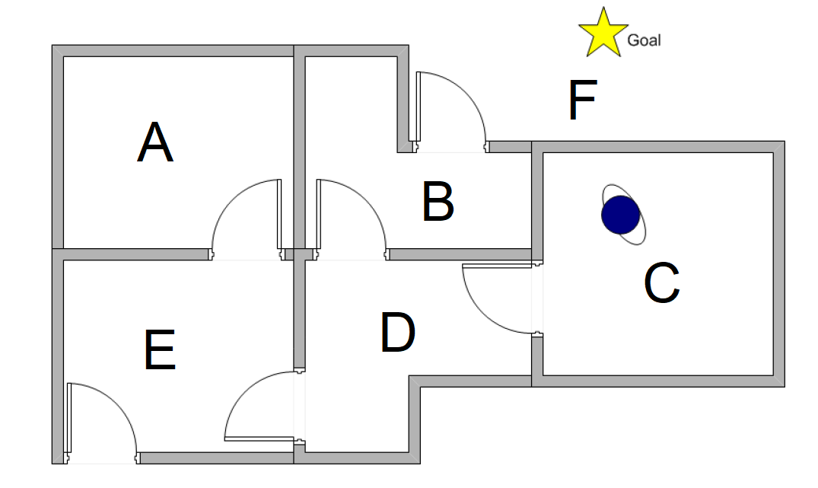
 |  |  |  |  |  |  |  | Q (2) | Action
 |  |  |  |  |  |  |  | State | A | B | C | D | E | F | max
 |  |  |  |  |  |  |  | A | - | - | - | - | 144 | - | 144
 |  |  |  |  |  |  |  | B | - | - | - | 64 | - | 244 | 244
 |  |  |  |  |  |  |  | C | - | - | - | 64 | - | - | 64
 |  |  |  |  |  |  |  | D | - | 144 | 0 | - | 144 | - | 144
 |  |  |  |  |  |  |  | E | 64 | - | - | 64 | - | 244 | 244
 |  |  |  |  |  |  |  | F | - | 144 | - | - | 144 | 244 | 244

 |  |  |  |  |  |  |  | Q (3) | Action
 |  |  |  |  |  |  |  | State | A | B | C | D | E | F | max
 |  |  |  |  |  |  |  | A | - | - | - | - | 195.2 | - | 195.2
 |  |  |  |  |  |  |  | B | - | - | - | 115.2 | - | 295.2 | 295.2
 |  |  |  |  |  |  |  | C | - | - | - | 115.2 | - | - | 115.2
 |  |  |  |  |  |  |  | D | - | 195.2 | 51.2 | - | 195.2 | - | 195.2
 |  |  |  |  |  |  |  | E | 115.2 | - | - | 115.2 | - | 295.2 | 295.2
 |  |  |  |  |  |  |  | F | - | 195.2 | - | - | 195.2 | 295.2 | 295.2

 |  |  |  |  |  |  |  | Q (4) | Action
 |  |  |  |  |  |  |  | State | A | B | C | D | E | F | max
 |  |  |  |  |  |  |  | A | - | - | - | - | 236.16 | - | 236.16
 |  |  |  |  |  |  |  | B | - | - | - | 156.16 | - | 336.16 | 336.16
 |  |  |  |  |  |  |  | C | - | - | - | 156.16 | - | - | 156.16
 |  |  |  |  |  |  |  | D | - | 236.16 | 92.16 | - | 236.16 | - | 236.16
 |  |  |  |  |  |  |  | E | 156.16 | - | - | 156.16 | - | 336.16 | 336.16
 |  |  |  |  |  |  |  | F | - | 236.16 | - | - | 236.16 | 336.16 | 336.16

 |  |  |  |  |  |  |  | Q (5) | Action
 |  |  |  |  |  |  |  | State | A | B | C | D | E | F | max
 |  |  |  |  |  |  |  | A | - | - | - | - | 268.928 | - | 268.928
 |  |  |  |  |  |  |  | B | - | - | - | 188.928 | - | 368.928 | 368.928
 |  |  |  |  |  |  |  | C | - | - | - | 188.928 | - | - | 188.928
 |  |  |  |  |  |  |  | D | - | 268.928 | 124.928 | - | 268.928 | - | 268.928
 |  |  |  |  |  |  |  | E | 188.928 | - | - | 188.928 | - | 368.928 | 368.928
 |  |  |  |  |  |  |  | F | - | 268.928 | - | - | 268.928 | 368.928 | 368.928

